Hoja1
UNNA ENERGIA-2319-2023 |  | {{Fecha}}

Señora
Virginia Angélica Barreda Grados
Gerente de División de Supervisión de Gas Natural

OSINERGMIN
{{Direccion}}
LIMA.-

Asunto: | {{Asunto}}
 | {{Periodo}}

De nuestra consideración:

Nos dirigimos a usted para adjuntarle la información mensual de consumo de Etilmercaptano efectuada por nuestra empresa UNNA ENERGIA S.A durante el mes de {{Periodo}} , de acuerdo a lo establecido por Osinergmin.

Sin otro particular, expresamos nuestro cordial saludo

Atentamente,
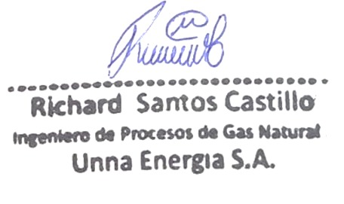

Ing. Richard Santos Castillo
Ingeniero de Procesos de Gas Natural
UNNA ENERGIA S.A.

